关系图
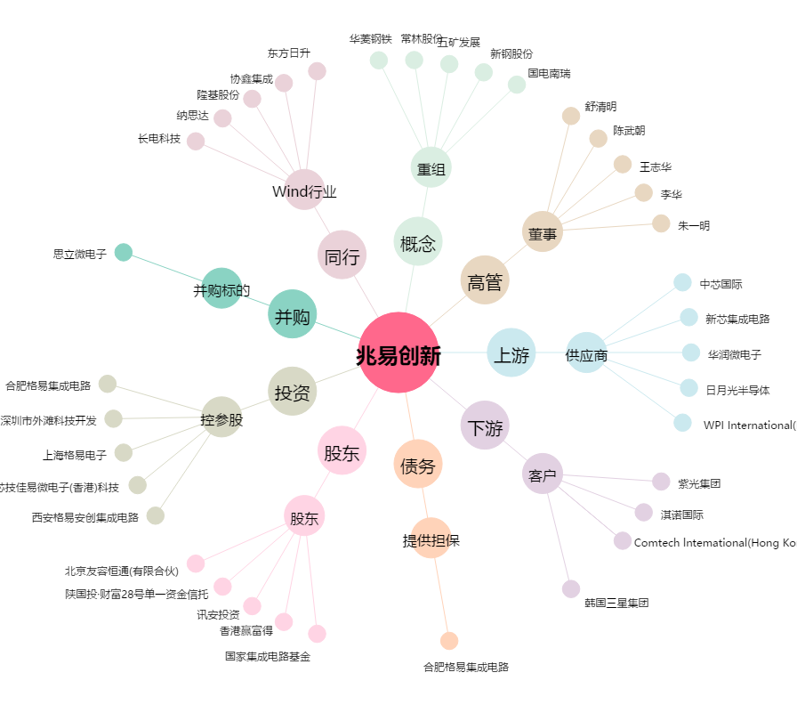
兆易创新[603986.SH] - 关系概览图

